Estadísticas
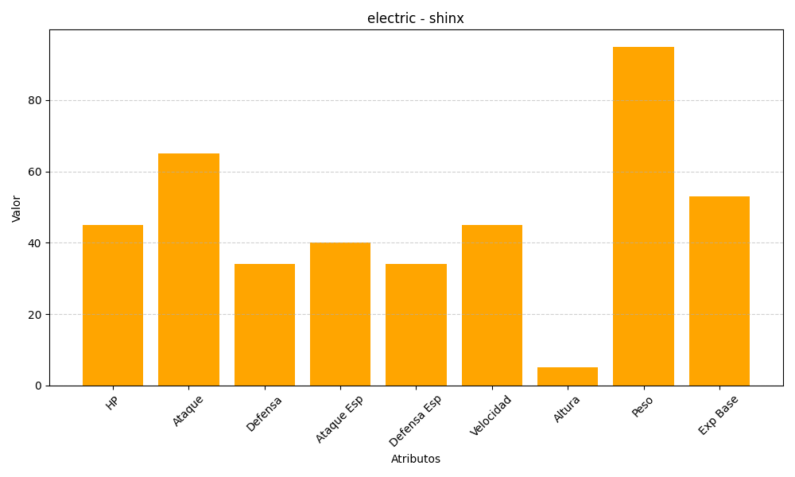
ID | Nombre | Tipo | HP | Ataque | Defensa | Ataque Especial | Defensa Especial | Velocidad | Altura | Peso | Experiencia Base
403 | shinx | electric | 45 | 65 | 34 | 40 | 34 | 45 | 5 | 95 | 53

